Theorie
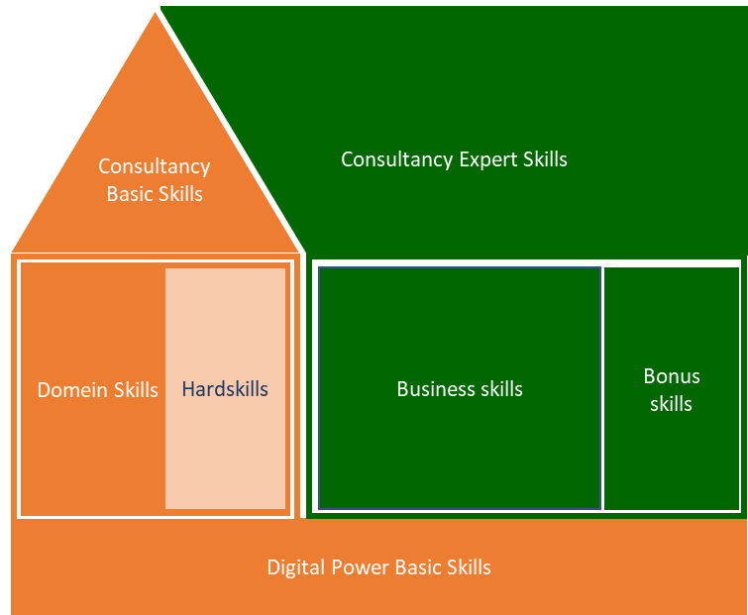
Digital Power Competentiehuis | Competentiegebieden

Uitwerking (NIET BEWERKEN!!)
Spreiding huidige versus ambitie
 | Digital Power Basic Skills | Digital Power Basic Skills | Digital Power Basic Skills | Digital Power Basic Skills | Digital Power Basic Skills | Digital Power Basic Skills | Domein kennis | Domein kennis | Domein kennis | Domein kennis | Domein kennis | Domein kennis | Domein kennis | Domein kennis | Hardskills | Hardskills | Hardskills | Basic Consultancy Skills | Basic Consultancy Skills | Basic Consultancy Skills | Basic Consultancy Skills | Basic Consultancy Skills | Business Skills | Business Skills | Business Skills | Business Skills | Business Skills | Expert Consultancy Skills | Expert Consultancy Skills | Expert Consultancy Skills | Expert Consultancy Skills | Expert Consultancy Skills
 | Leren & reflecteren | Ondersteunen & samenwerken | Ondernemen & resultaatgericht | Klantgericht | Kennisdeling | Coaching & begeleiding | Datakwaliteit | Data exploratie | Analyse & visualisatie | Modelleren | Statistiek & wiskunde | Domeinkennis | Deployment | Ethiek & wetgeving | Programmeren | Engineering | Machine learning | Adviseren | Doortastend & probleemoplossend | Interpersoonlijk communicatie | Verwachtings-management | Schriftelijke en mondelinge communicatie | Organisatie- en management-identificatie | Strategische conceptualisatie | Projectmanagement | Verander-management | Leidinggeven | Situationele communicatie | Doelgerichte & effectieve communicatie | Besluitvaardigheid | Overtuigen & beinvloeden | Opbouwende feedback & slecht nieuws gesprekken
 | 1 | 2 | 3 | 4 | 5 | 6 | 7 | 8 | 9 | 10 | 11 | 13 | 14 | 15 | 16 |  | 17 | 19 | 20 | 21 | 22 | 23 | 25 | 26 | 27 | 28 | 29 | 30 | 31 | 32 | 33 | 34
Score op huidig situatie | #DIV/0! | #DIV/0! | #DIV/0! | #DIV/0! | #DIV/0! | #DIV/0! | #DIV/0! | #DIV/0! | #DIV/0! | #DIV/0! | #DIV/0! | #DIV/0! | #DIV/0! | #DIV/0! | #DIV/0! | #DIV/0! | #DIV/0! | #DIV/0! | #DIV/0! | #DIV/0! | #DIV/0! | #DIV/0! | #DIV/0! | #DIV/0! | #DIV/0! | #DIV/0! | #DIV/0! | #DIV/0! | #DIV/0! | #DIV/0! | #DIV/0! | #DIV/0!
Totaal Gem |  |  |  |  |  | #DIV/0! |  |  |  |  |  |  |  | #DIV/0! |  |  | #DIV/0! |  |  |  |  | #DIV/0! |  |  |  |  | #DIV/0! |  |  |  |  | #DIV/0!

Score op ambitie | #DIV/0! | #DIV/0! | #DIV/0! | #DIV/0! | #DIV/0! | #DIV/0! | #DIV/0! | #DIV/0! | #DIV/0! | #DIV/0! | #DIV/0! | #DIV/0! | #DIV/0! | #DIV/0! | #DIV/0! | #DIV/0! | #DIV/0! | #DIV/0! | #DIV/0! | #DIV/0! | #DIV/0! | #DIV/0! | #DIV/0! | #DIV/0! | #DIV/0! | #DIV/0! | #DIV/0! | #DIV/0! | #DIV/0! | #DIV/0! | #DIV/0! | #DIV/0!
Totaal Gem |  |  |  |  |  | #DIV/0! |  |  |  |  |  |  |  | #DIV/0! |  |  | #DIV/0! |  |  |  |  | #DIV/0! |  |  |  |  | #DIV/0! |  |  |  |  | #DIV/0!

Huidige skills versus ambitie
 | Huidig | Ambitie
Digital Power Basic Skills | 0.0 | 0.0
Domein kennis | 0.0 | 0.0
Domein kennis | 0.0 | 0.0
Basic Consultancy Skills | 0.0 | 0.0
Business Skills | 0.0 | 0.0
Expert Consultancy Skills | 0.0 | 0.0
Digital Power Basic Skills
Domein Skills
Senioriteit per subcategorie
 | Totaal
Digital Power Basic Skills | 0.0
Domein kennis | 0.0
Domein kennis | 0.0
Basic Consultancy Skills | 0.0
Business Skills | 0.0
 | 0.0

Hardskills
Basic Consultancy Skills
Business Skills
Expert Consultancy Skills

